C III 1 - hj 1_19

Statistisches Amt
für Hamburg und Schleswig-Holstein

 |  | STATISTISCHE BERICHTE
 |  | Kennziffer: C III 1 - hj 1/19 SH

Die Schweinebestände in Schleswig-Holstein
 | 3. Mai 2019
 |  | – Endgültiges Ergebnis –

 |  | Herausgegeben am: 2. September 2019

Vorbemerkungen (S.5)
Anmerkungen zur Methode
Der vorliegende Bericht gibt einen Überblick zu den endgültigen Ergebnissen der Erhebung über die Schweinebestände zum Stichtag 3. Mai 2019.
Seit November 2013 werden die Viehbestands-erhebungen als reine Interneterhebung durchgeführt.
Im Rahmen der Viehbestandserhebung Schweine werden repräsentativ Betriebe mit mindestens 50 Schweinen oder 10 Zuchtsauen jeweils zum Stichtag 3. Mai und 3. November befragt. Hierzu wird eine geschichtete Stichprobe einmal jährlich gezogen.
Zur Erhebung über die Schweinebestände am 3. Mai 2010 wurden die Erfassungsgrenzen auf 50 Schweine oder 10 Zuchtsauen angehoben um insbesondere die kleineren Betriebe zu entlasten.
Die Vergleichbarkeit zu den Vorerhebungen ist aufgrund der angehobenen Erfassungsgrenzen besonders im Bereich der Halterzahlen stark eingeschränkt. Bei den Schweinebeständen hingegen kann eine ausreichende Vergleichbarkeit unterstellt werden.
Eine Totalerhebung der Tierbestände (all-gemeine Erhebung der Viehbestände) erfolgte
im März 2016 im Rahmen der Agrarstrukurerhebung, allerdings mit einer geringeren Merkmalstiefe.
Rechtsgrundlage
Rechtsgrundlage für diese Erhebung ist das Agrarstatistikgesetz (AgrStatG) in der Fassung der Bekanntmachung vom 17. Dezember 2009 (BGBl. I S. 3886), das zuletzt durch Artikel 1 vom 5. Dezember 2014 (BGBl. I S. 1975) geändert worden ist.
Detaillierte Ausführungen zu der Statistik können dem Qualitätsbericht entnommen werden, der unter www.destatis.de, Publika-tionen, Qualitätsberichte veröffentlicht wird.
Hinweis: Bundeszahlen veröffentlicht das Statistische Bundesamt in seiner Fachserie 3 "Land- und Forstwirtschaft, Fischerei"; Reihe 4.1.

Grafik 1 (S.9)
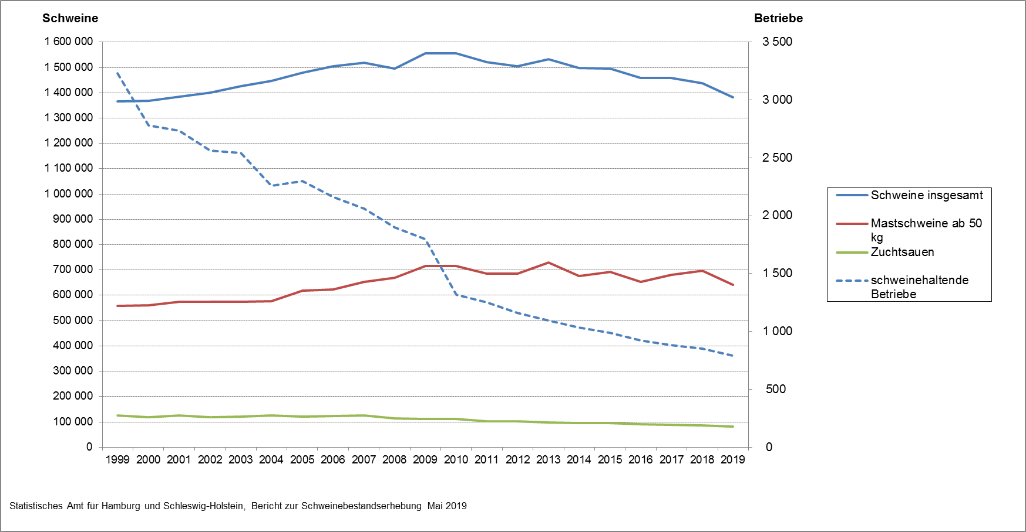
1. Entwicklung der Zahl der schweinehaltenden Betriebe in Schleswig-Holstein sowie der Bestände von Schweinen insgesamt, Mastschweinen und Zuchtsauen von 1999 bis 2019

